1.IDENTIFICACION
INFORMACIÓN GENERAL |  | INFORMACIÓN DEL ESTUDIO RESPECTIVO
 |  | NODO NÚMERO |  |  |  |  | 52129
 |  | INFORME NÚMERO |  |  |  |  | 347
CONTRATISTA | UNIÓN TEMPORAL MOVILIDAD 2014 | ORDEN DE TRABAJO No. |  |  |  |  | PROGRAMACION BASICA
 |  | FECHA DE LA ORDEN DE TRABAJO |  |  |  |  | -
 |  | FECHA DE LA TOMA DE INFORMACIÓN |  |  |  |  | 150314
 |  | DÌA DE LA SEMANA
OBJETO DEL CONTRATO | REALIZAR LA TOMA DE INFORMACIÓN DE CAMPO, COMO INSUMO DEL PROGRAMA DE MONITOREO, SEGUIMIENTO Y PLANEACIÓN DEL TRÁNSITO Y EL TRANSPORTE DE BOGOTA D.C | TIPO DE ESTUDIO |  |  |  |  | VOLÚMENES POR TIPO DE VEHÍCULO
 |  | NOMBRE DEL ARCHIVO |  |  |  |  | 52129_AC_68_S_X_AK_51_140315_VOL_V1.xlsx
 |  | CÓDIGO DEL ESTUDIO |  |  |  |  | VOL
 |  | LUGAR DE LA TOMA DE INFORMACIÓN
NÚMERO DE CONTRATO | 2072-2013 | COORDENADA X |  |  |  |  | LONGITUD
 |  | COORDENADA Y |  |  |  |  | LATITUD

FECHA DE INICIO DEL CONTRATO | 22-01-2014 | PROFESIONALES RESPONSABLES
 |  | CONSULTOR (DIRECTOR) |  |  |  |  | ING. MSC. SANDRA LUCIA NAVAS TEQUIA
 |  | CONSULTOR (COORDINADOR GENERAL) |  |  |  |  | ING. MSC. LUIS FERNANDO RUBIANO BARRERO
INTERVENTORÍA | UNIVERSIDAD NACIONAL DE COLOMBIA | CONSULTOR (EXPERTO EN TRÁNSITO Y TRANSPORTE) |  |  |  |  | ING. ESP. DIANA PAOLA PARADA
 |  | CONSULTOR (ING ANÀLISIS) |  |  |  |  | ING. ESP. LUIS FERNANDO BECERRA
 |  | INTERVENTORÍA (DIRECTOR) |  |  |  |  | ING. MSC. ARTURO ZARATE
 |  | INTERVENTORÍA (ESPECIALISTA) |  |  |  |  | ING. MSC. WILLIAM CASTRO
 |  | INTERVENTORÍA (RESIDENTE) |  |  |  |  | ING. JOSÉ EDWIN TORRES
OBJETO DEL CONTRATO | INTERVENTORÍA TÉCNICA, ADMINISTRATIVA Y FINANCIERA PARA LA TOMA DE INFORMACIÓN DE CAMPO COMO INSUMO DEL PROGRAMA DE MONITOREO, SEGUIMIENTO Y PLANEACIÓN DEL TRÁNSITO Y TRANSPORTE DE BOGOTÁ D.C. | SUPERVISOR SECRETARIA MOVILIDAD |  |  |  |  | ING. FABIAN GONZALEZ

 |  | VERSIONES DEL ESTUDIO
 |  | NÚMERO |  | FECHA | OBSERVACIONES
NÚMERO DE CONTRATO | 2072-2013 | Versión 0 |  | 19/03/14
 |  | Versión 1 |  | 01/04/14 | SE INCLUYERON LAS OBSERVACIONES DE LA INTERVENTORÍA SEGÚN COMUNICADO FI-INT-CMTTUB14-106-14. SE DA RESPUESTA MEDIANTE COMUNICADO ICV-187-C-170. Los movimientos presentados en el esquema, son los correspondientes a los aforados en este procesamiento; se revisaron y ajustaron los movimientos registrados en la hoja 2.Base, para articulados y biarticulados. Aclaramos que ninguna de las vías de esta intersección cuenta con calzadas rápidas y que la circulación de los vehículos tipo articulado y biarticulado se hace únicamente sobre la Avenida Villavicencio, siendo un servicio especial que circula principalmente en hora pico y con circulación compartida en los carriles mixtos. Además en la hoja 2.Base se revisaron los valores para los periodos: 07:15, 08:30 horas (movimiento 1) para livianos y se evidencia que la variación en los datos se debe a que se presenta congestión vehicular en la intersección; A las 10:15 horas (movimiento 3). Igualmente se compararon los datos de la base y los presentados en la gráfica 1, para el periodo de las 13:00-15:00 horas, y la variación del volumen se debe a un comportamiento normal del tránsito, siendo una zona universitaria donde la llegada y salida de estudiantes es inestable.
 |  | Versión 2
FECHA DE INICIO DEL CONTRATO | 21-01-2014 | Versión 3

 |  | DESCRIPCIÓN DE LA TOMA DE INFORMACIÓN
 |  | TIPO DE VEHÍCULO | FACTOR DE EQUIVALENCIA | MOVIMIENTOS AFORADOS |  |  | No. DE PERÍODOS | HORA
ESQUEMA |  |  |  | ACCESO | LENTA | RÁPIDA | HORARIO DEL PERÍODO No. 1 | 22:00-06:00
 |  | L | 1 | NORTE | 1 |  | HORARIO DEL PERÍODO No. 2 | 06:00-14:00
 |  | C | 2 | SUR | 2 |  | HORARIO DEL PERÍODO No. 3 | 14:00-22:00
 |  |  |  | OCCIDENTE | 3 |  | No. DE HORAS TOMADAS |  | 24
 |  | BT | 2 | ORIENTE | 4 |  | HORARIO DE LA TOMA DE INFORMACIÓN |  | 22:00-22:00
 |  | B | 2 |  |  |  | No. DE EQUIPOS UTILIZADOS |  | 10
 |  |  |  | OBSERVACIONES DE LA TOMA DE INFORMACIÒN
 |  | AL | 2 | OBSERVACION |  |  |  |  |  | ACCESO
 |  | AT | 2.5 | ACLARAMOS QUE NINGUNA DE LAS VÍAS DE ESTA INTERSECCIÓN CUENTA CON CALZADAS RÁPIDAS Y QUE LA CIRCULACIÓN DE LOS VEHÍCULOS TIPO ARTICULADO Y BIARTICULADO SE HACE ÚNICAMENTE SOBRE LA AVENIDA VILLAVICENCIO, SIENDO UN SERVICIO ESPECIAL QUE CIRCULA PRINCIPALMENTE EN HORA PICO Y CON CIRCULACIÓN COMPARTIDA EN LOS CARRILES MIXTOS. |  |  |  |  |  | SUR Y NORTE
 |  | BA | 2.5 | LA VARIACIÓN EN LOS VOLÚMENES DE LIVIANOS Y MOTOS, EN EL PERIODO COMPRENDIDO ENTRE LAS 22:00-05:45 HORAS, SE DEBE A UN COMPORTAMIENTO NORMAL DEL TRÁNSITO PARA ESTE HORARIO. |  |  |  |  |  | SUR
 |  | ESP | 2 | EN LOS PERIODOS DE LAS 05:15-05:30 Y 10:15:10:30 HORAS, SE EVIDENCIA AUMENTOS EN EL FLUJO DE LOS VEHÍCULOS LIVIANOS, DEBIDO A QUE SON HORARIOS DE MAYOR INGRESO DE ESTUDIANTES A LA UNIVERSIDAD DISTRITAL. |  |  |  |  |  | TODOS
 |  | INT | 2 | SE PRESENTA LLUVIA EN EL PUNTO DE TOMA DE INFORMACIÓN DESDE LAS 09:50 HASTA LAS 10:06 HORAS Y DESDE LAS 14:45 HASTA LAS 15:40 HORAS |  |  |  |  |  | TODOS
 |  | C2P | 2.5
 |  | C2G | 2.5
 |  | C3-C4 | 2.5
 |  | C5 | 2.5
 |  | >C5 | 2.5
 |  | M | 0.5
 |  | BIC | 0.3

 |  | ANALISIS PUNTUAL
 |  | LA INTERSECCIÓN DE LA AVENIDA CARRERA 51 (AVENIDA JORGE GAITÁN CORTES) CON LA AVENIDA CALLE 68 SUR (AVENIDA CIUDAD DE VILLAVICENCIO), SE ENCUENTRA UBICADA EN EL SECTOR SUR-OCCIDENTE DE LA CIUDAD, EN LA LOCALIDAD DE CIUDAD BOLÍVAR. LA AVENIDA CARRERA 51 ESTÁ CONFORMADA POR DOS CALZADAS, UNA POR SENTIDO, DE DOS CARRILES CADA UNA Y PERMITE LA CIRCULACIÓN EN SENTIDO ESTE-OESTE Y VICEVERSA PARA TRAFICO MIXTO (INCLUYE TPC); LA AVENIDA VILLAVICENCIO, ESTÁ CONFORMADA POR DOS CALZADAS UNO POR SENTIDO, DE TRES CARRIELES CADA UNA, CUENTA CON CIRCULACIÓN EN SENTIDO NORTE-SUR Y VICEVERSA PARA TRAFICO MIXTO (INCLUYE TPC Y TPM). EL VOLUMEN TOTAL AFORADO DURANTE EL DÍA FUE DE 95.256 VEHÍCULOS MIXTOS, COMPUESTOS DE LA SIGUIENTE MANERA: EL 51,9% CORRESPONDE A VEHÍCULOS LIVIANOS, EL 24,5% A MOTOS, EL 16,2% A TRANSPORTE PÚBLICO COLECTIVO Y EL 5,2% A VEHÍCULOS DE CARGA. LOS PERÍODOS DE MÁXIMA DEMANDA SE PRESENTAN ENTRE LAS 06:15 Y LAS 07:15 HORAS, Y ENTRE LAS 17:15 Y 18:15 HORAS. LA HORA PICO TOTAL DE LA INTERSECCIÓN SE REGISTRA ENTRE LAS 06:15 Y 07:15 HORAS, PERIODO EN EL QUE SE MOVILIZA UN TOTAL DE 5.593 VEHÍCULOS MIXTOS, DE LOS CUALES EL 38,4% CORRESPONDE A VEHÍCULOS LIVIANOS, EL 33% A MOTOS, EL 17% A TRANSPORTE PUBLICO COLECTIVO Y MASIVO, EL 5,5% A CAMIONES Y FINALMENTE EL 6,1% A BICICLETAS.

 |  | REGISTRO FOTOGRÁFICO
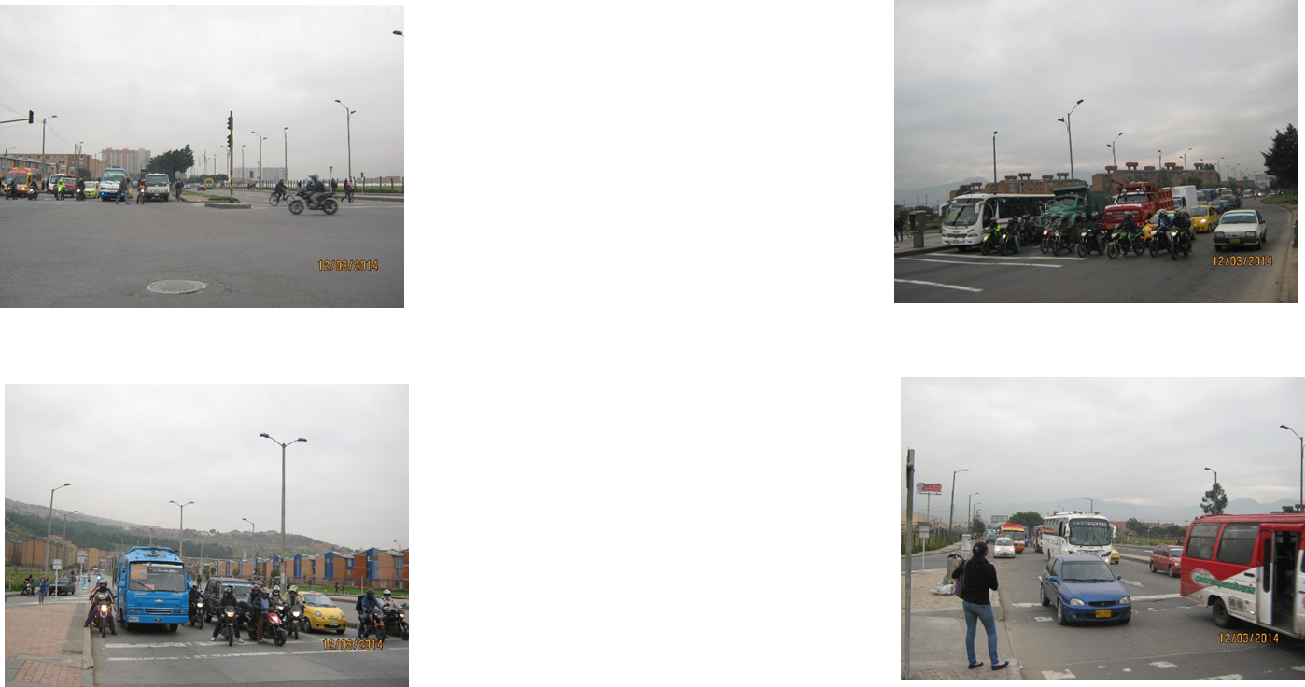

 |  | ACCESO NORTE |  |  |  |  | ACCESO SUR

 |  | ACCESO OCCIDENTE |  |  |  |  | ACCESO ORIENTE

